租户后台查阅需要翻译文件1203
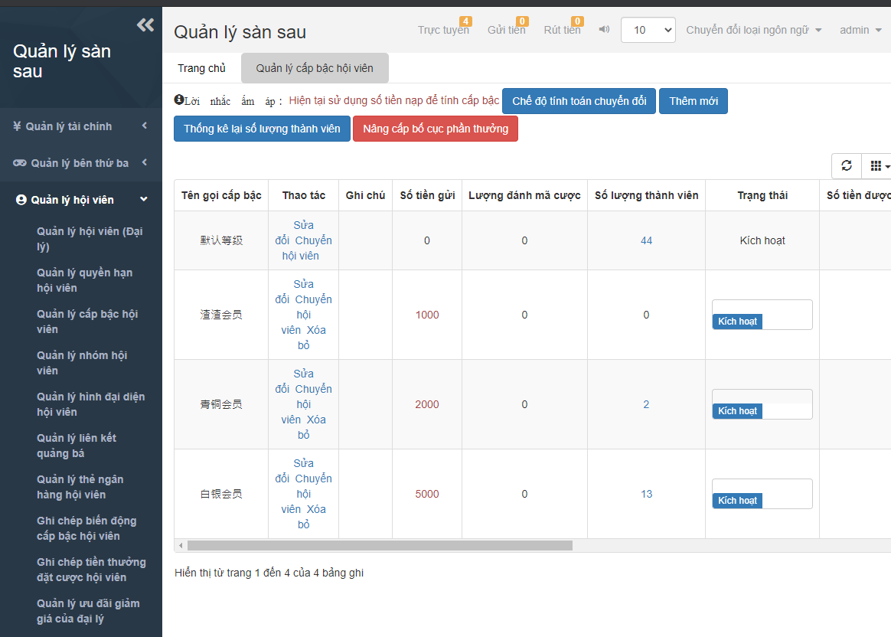
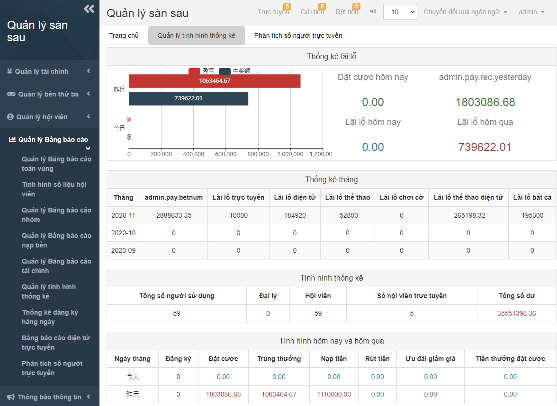
字表 | 简体中文(CN) | 繁體中文(TW) | 英文 | 越南文(VN) | 馬來文(MYR) | 印尼文(IDN) | 泰文(THA) | 印度文(IND)
 | 默认确认 | 默認確認 | The default acknowledgement
 | 普通会员 | 普通會員 | Normal users
 | 青铜会员 | 青銅會員 | Bronze users
 | 白银会员 | 白銀會員 | Silver users
 | 盈亏 | 盈虧 | Profit
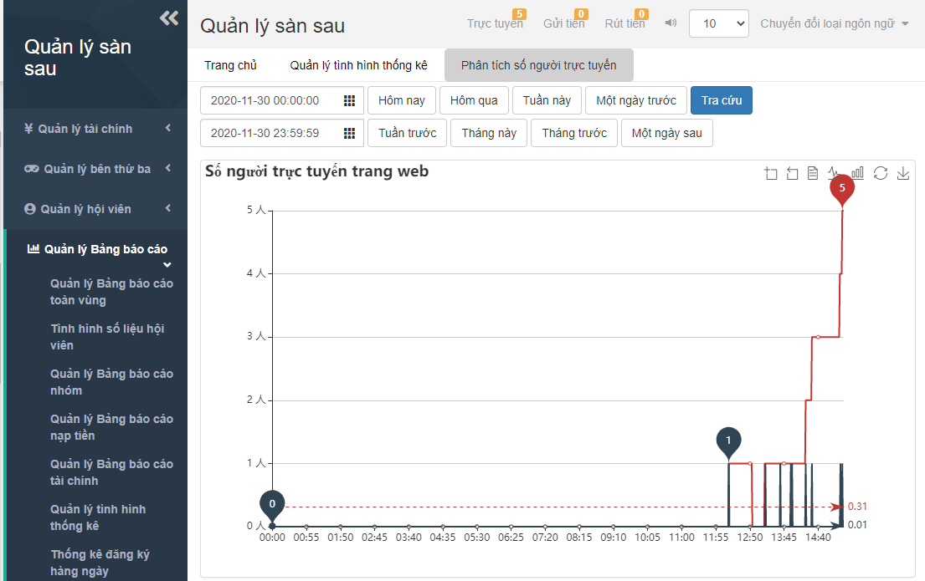
 | 中奖额 | 中獎額 | The amount of winning
 | 昨日 | 昨日 | Yesterday
 | 今日 | 今日 | Today
 | 今天 | 今天 | Today
 | 昨天 | 昨天 | Yesterday
 | {0}人 | {0}人 | {0} peoples

 | 系统接口配置 | 系統接口配置 | The system interface configuration
 | 活动配置 | 活動配置 | Event configuration
 | 聊天室配置 | 聊天室配置 | Chat room configuration
Bố cục hệ thống | 多语言 | 多語言 | Multilingual
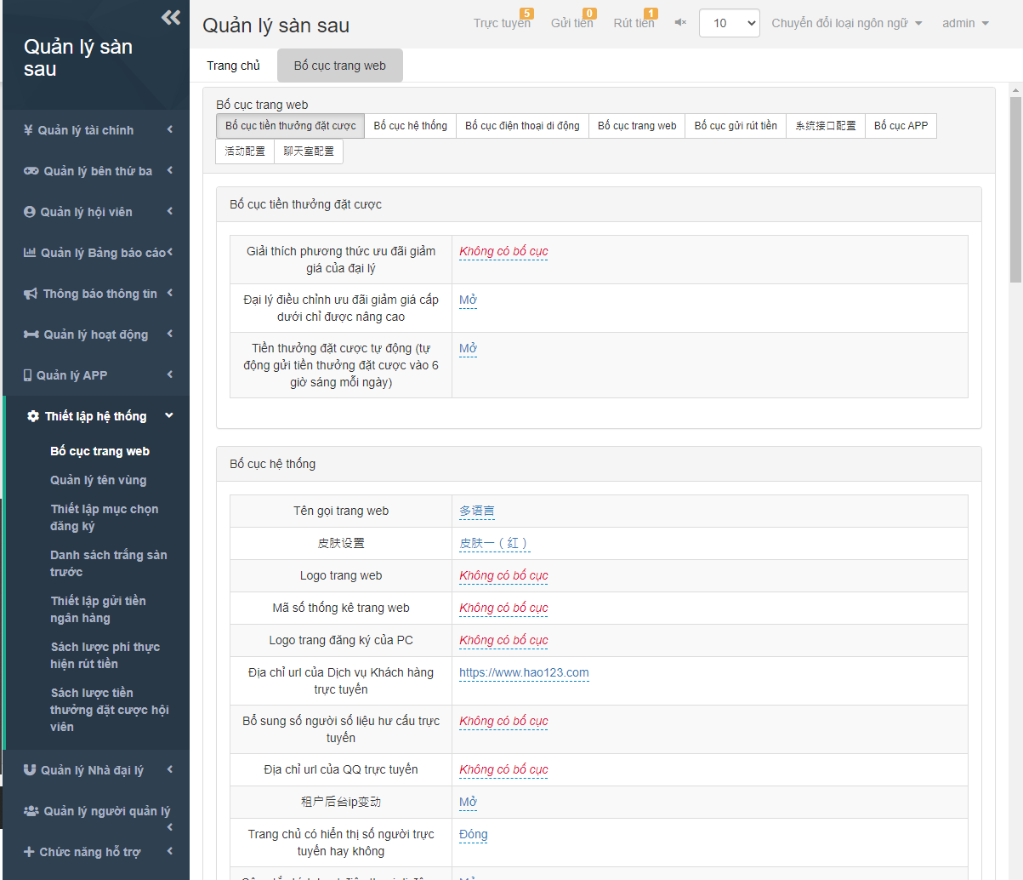
 | 皮肤设置 | 皮膚設置 | Skin settings
 | 皮肤一(红) | 皮膚一(紅) | Skin 1(red)
 | 皮肤二(紫) | 皮膚二(紫) | Skin 2(Purple)
 | 租户后台ip变动 | 租戶後臺ip變動 | Tenant back-end IP change
 | 支付中心开关 | 支付中心開關 | Payment center switch
 | 聊天室开关 | 聊天室開關 | Chat room switch
 | 手机支付页面版本 | 手機支付頁面版本 | Mobile payment page version
 | 版本1--在线支付模式:先选支付方式再选支付通道 | 版本1--在線支付模式:先選支付方式再選支付通道 | Version 1 - Online payment mode: Select the payment method before select the payment channel
 | 版本2--在线支付模式:先选支付通道再选支付方式 | 版本2--在線支付模式:先選支付通道再選支付方式 | Version 2 - Online payment mode: Select the payment channel before select the payment method
 | 第三方额度提醒数值(低于配置的值提醒) | 第三方額度提醒數值(低於配置的值提醒) | The third-party amount reminder value (below the configured value reminder).
 | 手机首页是否独立棋牌菜单 | 手機首頁是否獨立棋牌菜單 | Whether the mobile's home page is a separate chess menu
 | 手机首页是否默认信用玩法 | 手機首頁是否默認信用玩法 | Whether the mobile's home page is the default credit play
 | 手机个人中心积分兑换显示 | 手機個人中心積分兌換顯示 | The reward points exchange on Mobile User Profile is display
 | 个人中心是否显示玩法介绍 | 個人中心是否顯示玩法介紹 | Whether the User Profile displays an introduction of play
 | 手机个人中心优惠活动显示 | 手機個人中心優惠活動顯示 | The bonus events on Mobile User Profile are displayed
 | 会员中心是否显示等级信息 | 會員中心是否顯示等級信息 | Whether the Users Center displays level information
 | 手机在线客服新窗口打开 | 手機在線客服新窗口打開 | A new window opens for online customer service
 | 网站出款开启注单审核 | 網站出款開啟注單審核 | Website payment opens the betting note review
 | 开启开奖网 | 開啟開獎網 | Open the draw website
 | 开奖网url | 開獎網url | Draw website url
 | 告警会员上线声音提示路径 | 告警會員上線聲音提示路徑 | The prompt sound path of alert users login
 | 前台隐藏会员账号 | 前臺隱藏會員賬號 | User account is hidden at the front-end
 | 前台会员注册开关 | 前臺會員註冊開關 | Users registration switch at the front-end
Bố cục điện thoại di động | 手机首页游戏菜单风格 | 手機首頁遊戲菜單風格 | The game menu style on the mobile's home page
 | 列表模式 | 列表模式 | List mode
 | 分类模式 | 分類模式 | Classification mode
 | 简洁模式 | 簡潔模式 | Simple mode
 | 彩种模式 | 彩種模式 | Lottery type mode
 | 显示支付通道名称 | 顯示支付通道名稱 | Displays the name of the payment channel
 | 手机首页指定彩种 | 手機首頁指定彩種 | The mobile's home page specifies the lottery type
 | 手机彩票投注键盘 | 手機彩票投注鍵盤 | Mobile lottery betting keyboard
 | 手机pk10玩法简化版 | 手機pk10玩法簡化版 | Mobile PK10 game simplified version
 | 手机蓝色版购彩大厅 | 手機藍色版購彩大廳 | Mobile blue version of the lottery hall
 | 手机登录页面小按钮风格 | 手機登錄頁面小按鈕風格 | Mobile login page small button style
 | 手机网页主页模块排序(1.1-官方,1.2-信用,2-真人,3-电子,4-体育,5-棋牌,6-红包游戏,7-电竞，8-捕鱼) | 手機網頁主頁模塊排序(1.1-官方,1.2-信用,2-真人,3-電子,4-體育,5-棋牌,6-紅包遊戲,7-電競，8-捕魚) | 手機網頁主頁模塊排序(1.1-官方,1.2-信用,2-真人,3-電子,4-體育,5-棋牌,6-紅包遊戲,7-電競，8-捕魚)
 | 手机首页logo(规格:170*50) | 手機首頁logo(規格:170*50) | Mobile home page logo (specs: 170 x 50)
 | 是否开启超级签名 | 是否開啟超級簽名 | Whether to turn on super-signatures
 | 仿原生版本(WAP2.0)底部优惠活动自定义菜单名称 | 仿原生版本(WAP2.0)底部優惠活動自定義菜單名稱 | Bionic Native Version (WAP 2.0) the custom menu name of bonus event at the bottom
 | 仿原生版本(WAP2.0)底部优惠活动自定义菜单链接 | 仿原生版本(WAP2.0)底部優惠活動自定義菜單鏈接 | Bionic Native Version (WAP 2.0) the custom menu link of bonus event at the bottom
 | 仿原生版本(WAP2.0)底部开奖结果自定义菜单名称 | 仿原生版本(WAP2.0)底部開獎結果自定義菜單名稱 | Bionic Native Version (WAP 2.0) the custom menu name of winning numbers at the bottom
 | 仿原生版本(WAP2.0)底部开奖结果自定义菜单链接 | 仿原生版本(WAP2.0)底部開獎結果自定義菜單鏈接 | Bionic Native Version (WAP 2.0) the custom menu link of winning numbers at the bottom
 | 仿原生版本(WAP2.0)自定义红包地址链接 | 仿原生版本(WAP2.0)自定義紅包地址鏈接 | Bionic Native Version (WAP 2.0) the custom red envelope bonus address link
 | 仿原生版本(WAP2.0)首页APP下载自定义菜单名称 | 仿原生版本(WAP2.0)首頁APP下載自定義菜單名稱 | Bionic Native Version (WAP 2.0) the custom menu name of APP download at the home page
 | 仿原生版本(WAP2.0)首页APP下载自定义菜单链接 | 仿原生版本(WAP2.0)首頁APP下載自定義菜單鏈接 | Bionic Native Version (WAP 2.0) the custom menu link of APP download at the home page
 | 仿原生版本(WAP2.0)首页在线客服自定义菜单名称 | 仿原生版本(WAP2.0)首頁在線客服自定義菜單名稱 | Bionic Native Version (WAP 2.0) the custom menu name of online customer service at the home page
 | 仿原生版本(WAP2.0)首页在线客服自定义菜单链接 | 仿原生版本(WAP2.0)首頁在線客服自定義菜單鏈接 | Bionic Native Version (WAP 2.0) the custom menu link of online customer service at the home page
 | 关闭仿原生版本(WAP2.0)首页底部“+”号工具栏 | 關閉仿原生版本(WAP2.0)首頁底部“+”號工具欄 | Turn off the bionic version (WAP2.0) "+" toolbar at the bottom of home page
 | 关闭仿原生版本(WAP2.0)首页推荐好友链接 | 關閉仿原生版本(WAP2.0)首頁推薦好友鏈接 | Turn off the bionic version (WAP2.0) the link of freind promot at the home page
 | 关闭仿原生版本(WAP2.0)支付小括号提示语 | 關閉仿原生版本(WAP2.0)支付小括號提示語 | Turn off the bionic version (WAP2.0) the prompt of payment's "( )"
 | 手机网页开启新版红包页面 | 手機網頁開啟新版紅包頁面 | The mobile phone page opens a new version of the red envelope page
 | 开启仿原生版本(WAP2.0)投注页新版底部工具栏 | 開啟仿原生版本(WAP2.0)投注頁新版底部工具欄 | Turn on the bionic version (WAP 2.0) the toolbar at the bottom of new version betting page
 | WAP支付新版本 | WAP支付新版本 | WAP payment new version
Bố cục trang web | 普通 | 普通 | Normal
 | 算法 | 算法 | Algorithm
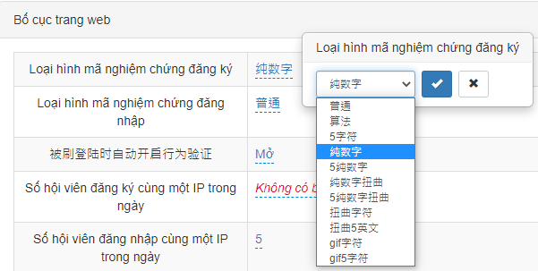
 | 5字符 | 5字符 | 5 characters
 | 纯数字 | 純數字 | Pure numbers
 | 5纯数字 | 5純數字 | 5 Pure number
 | 纯数字扭曲 | 純數字扭曲 | Pure number distortion
 | 5纯数字扭曲 | 5純數字扭曲 | 5 Pure number distortion
 | 扭曲字符 | 扭曲字符 | Distorted characters
 | 扭曲5英文 | 扭曲5英文 | Twist 5 English
 | gif字符 | gif字符 | gif characters
 | gif5字符 | gif5字符 | gif5 characters
 | 被刷登陆时自动开启行为验证 | 被刷登陸時自動開啟行為驗證 | Behavior verification is automatically turned on when some users repeat login
 | 后台登陆白名单 | 後臺登陸白名單 | The login whitelist of back-end
 | 试玩账号初始会员金额 | 試玩賬號初始會員金額 | The initial user money of trial account
 | 试玩账号初始反水值 | 試玩賬號初始反水值 | The initial rebate of trial account
 | 会员发送站内信 | 會員發送站內信 | Users send station letters
Bố cục gửi rút tiền | 支付说明列表页详情页是否同步 | 支付說明列表頁詳情頁是否同步 | Whether the payment description list page details page is synchronized
 | 支付页面显示二维码 | 支付頁面顯示二維碼 | The payment page displays a QR code
 | 放款额度 | 放款額度 | The amount of the loan
 | 后台提款审核提示声音路径 | 後臺提款審核提示聲音路徑 | The prompt sound path of withdrawal review at the back-end
 | 后台首充提示声音开关 | 後臺首充提示聲音開關 | The first deposit prompt sound switch at the back-end
 | 后台首充提示声音路径 | 後臺首充提示聲音路徑 | The prompt sound path of first deposit at the back-end
 | 快速入款支付说明 | 快速入款支付說明 | Quick deposit payment instructions
 | 快速入款温馨提示 | 快速入款溫馨提示 | Quick deposit payment tips
 | 是否开启快速入款备注 | 是否開啟快速入款備註 | Whether to turn on quick deposit payment notes
 | 美团入款支付说明 | 美團入款支付說明 | Payment help of Meituan-Dianping deposit
 | 云闪付入款支付说明 | 雲閃付入款支付說明 | Payment help of UnionPay deposit
 | QQ入款支付说明 | QQ入款支付說明 | Payment help of QQ deposit
 | 微信入款支付说明 | 微信入款支付說明 | Payment help of Wechat deposit
 | 支付宝入款支付说明 | 支付寶入款支付說明 | Payment help of Alipay deposit
 | 微信支付宝入款支付说明 | 微信支付寶入款支付說明 | Payment help of Wechat Alipay deposit
 | 第三方入款提交页支付说明 | 第三方入款提交頁支付說明 | Payment help of third-party deposit submit page
 | PC显示支付通道名称 | PC顯示支付通道名稱 | The PC displays the name of the payment channel
 | 网站充值查询条件多选 | 網站充值查詢條件多選 | The website deposit search condition is multi-selected
 | 入款跳转快速入款 | 入款跳轉快速入款 | The deposit jumps into the quick deposit
 | 是否开启代付验证码 | 是否開啟代付驗證碼 | Whether to turn on the verification code of pay on behalf
 | 是否开启代付取消 | 是否開啟代付取消 | Whether to turn on the pay on behalf cancellation
 | 是否开启代付 | 是否開啟代付 | Whether to turn on the pay on behalf
 | PC端支付页面版本 | PC端支付頁面版本 | PC-side payment page version
 | 第三方支付说明 | 第三方支付說明 | Third-party payment help
 | 代付是否定时更改秘钥 | 代付是否定時更改秘鑰 | Whether the the pay on behalf changes the key on a timely
 | 同时多笔在线充值订单 | 同時多筆在線充值訂單 | Multiple online deposit orders at the same time
系统接口配置 | 系统接口配置 | 系統接口配置 | The system interface configuration
 | 系统接口KEY | 系統接口KEY | System interface's KEY
 | 系统接口IP白名单 | 系統接口IP白名單 | System interface's IP whitelist
 | YGApi投注访问页链接 | YGApi投注訪問頁鏈接 | YG Api betting access page link
 | 系统接口AES KEY | 系統接口AES KEY | System interface AES KEY
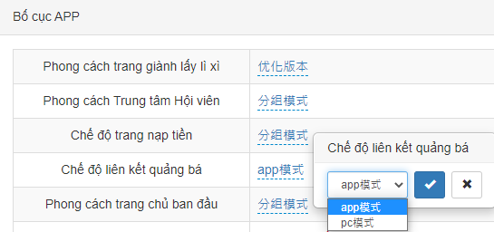
Bố cục APP | 经典版本 | 經典版本 | Classic version
 | 优化版本 | 優化版本 | Optimized version
 | 分组模式 | 分組模式 | Group mode
 | 经典模式 | 經典模式 | Classic mode
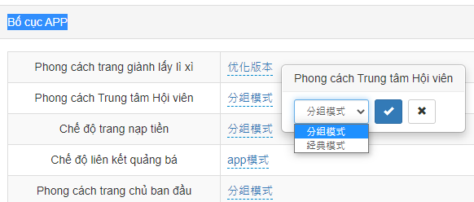
 | app模式 | app模式 | APP mode
 | pc模式 | pc模式 | PC mode
 | 浏览器打开 | 瀏覽器打開 | Use the browser opens
 | 应用内部打开 | 應用內部打開 | Use the app internally opens
 | 版本1--经典版本 | 版本1--經典版本 | Version 1 - Classic version
 | 版本2--优化版本 | 版本2--優化版本 | Version 2 - Optimized version
 | 1分钟 | 1分鐘 | 1 minute
 | 2分钟 | 2分鐘 | 2 minutes
 | 5分钟 | 5分鐘 | 5 minutes
 | 10分钟 | 10分鐘 | 10 minutes
 | 15分钟 | 15分鐘 | 15 minutes
 | 原生聊天室 | 原生聊天室 | Native chat room
 | 注单详情中是否显示继续下注按钮 | 注單詳情中是否顯示繼續下注按鈕 | Whether the continue betting button is displayed in the betting order details
 | 开奖网 | 開獎網 | Draw website
 | 原生封盘时允许开始进入下一期投注 | 原生封盤時允許開始進入下一期投注 | The original closure allows the start of next bet
 | 玩法说明展示方式 | 玩法說明展示方式 | How to play explains how to show it
 | 页面展示 | 頁面展示 | Page to show
 | 弹窗展示 | 彈窗展示 | Pop-up window to show
 | 投注页返水条显示开关 | 投注頁返水條顯示開關 | Rebate bar display switch at the betting page
 | 单信用玩法时将信用玩法文字强制为官方玩法 | 單信用玩法時將信用玩法文字強制為官方玩法 | when single credit play the text of credit play is forced as the official play
 | 简约版投注页显示倍数调整框 | 簡約版投注頁顯示倍數調整框 | The simple betting page shows the multiply adjustment box
 | 简约版投注页显示元角分模式 | 簡約版投注頁顯示元角分模式 | The simple betting page shows the dollar-dime-bai mode
 | 信用版投注注单页底部快捷金额是否显示 | 信用版投注注單頁底部快捷金額是否顯示 | Whether the quick amount is displayed at the bottom of Credit Play betting order page
 | 投注成功后是否需要重置元角分模式 | 投注成功後是否需要重置元角分模式 | Whether need to reset the dollar-dime-bai mode after a successful bet
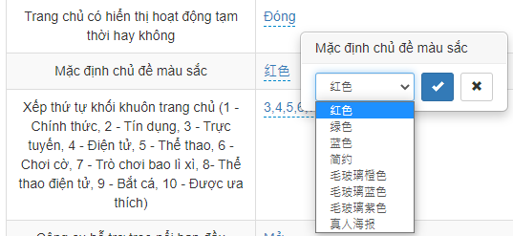
 | 红色 | 紅色 | Red
 | 绿色 | 綠色 | Green
 | 蓝色 | 藍色 | Blue
 | 简约 | 簡約 | Simple
 | 毛玻璃橙色 | 毛玻璃橙色 | Color of frosted glass orange
 | 毛玻璃蓝色 | 毛玻璃藍色 | Color of frosted glass blue
 | 毛玻璃紫色 | 毛玻璃紫色 | Color of frosted glass purple
 | 真人海报 | 真人海報 | Live casino poster
 | 立即体验 | 立即體驗 | Try it now
 | 前台是否显示会员转代理开关 | 前臺是否顯示會員轉代理開關 | Whether the front-end shows the user-to-agent switch
 | 充值页版本 | 充值頁版本 | The deposit page version
 | 版本1--原生版本 | 版本1--原生版本 | Version 1 - Native version
 | 版本2--WAP版本 | 版本2--WAP版本 | Version 2 - WAP version
活动配置 | 活动配置 | 活動配置 | Event configuration
 | 电脑端每日加奖背景图片 | 電腦端每日加獎背景圖片 | The background picture of the daily prize at the front-end
聊天室配置 | 聊天室配置 | 聊天室配置 | Chat room configuration
 | 启用PC版聊天室 | 啟用PC版聊天室 | Enable PC chat rooms
 | 启用简版聊天室(密聊版) | 啟用簡版聊天室(密聊版) | Enable simple chat rooms (secret chat version)
 | 启用PC版小屏浮窗(仅在未启用PC版时有效) | 啟用PC版小屏浮窗(僅在未啟用PC版時有效) | Enable the PC version of the small screen floating window (valid only if the PC version is not enabled)

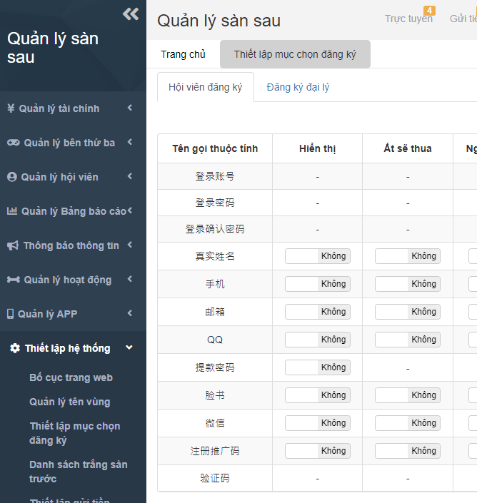
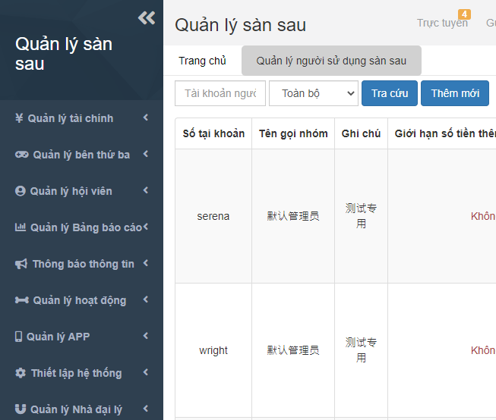
 | 登录账号 | 登錄賬號 | Login Account
 | 登录密码 | 登錄密碼 | Login Password
 | 登录确认密码 | 登錄確認密碼 | Login Confirm Password
 | 真实姓名 | 真實姓名 | Real name
 | 手机 | 手機 | Cell phone.
 | 邮箱 | 郵箱 | E-Mail
 | QQ | QQ | QQ
 | 提款密码 | 提款密碼 | Withdrawal password
 | 脸书 | 臉書 | Facebook
 | 微信 | 微信 | Wechat
 | 注册推广码 | 註冊推廣碼 | Sign up promotion code
 | 验证码 | 驗證碼 | Verification code
 | 默认管理员 | 默認管理員 | Default administrator
 | 测试专用 | 測試專用 | For test
 | 类型 | 類型 | Type
 | 所有类型 | 所有類型 | All types
 | 白名单 | 白名單 | Whitelist
 | 黑名单 | 黑名單 | Blacklist

